Sheet1
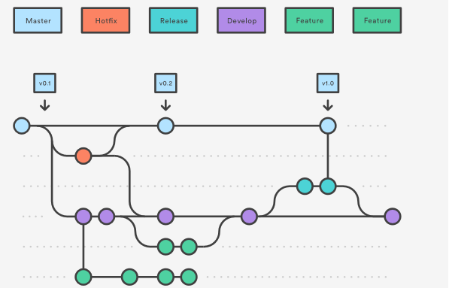
pwd=자신의 현재 위치 확인 ex./c/Users/user
cd Documents/ = Documents를 추가 ex./c/Users/user/Documents
mkdir gitfth= make directory 폴더를 만들어준다 gitfth
ls -al=현재의 파일 목록을 보여준다
git init=현주소에 저장소가 만들어진다. 버전관리를 사용할수있게해준다
vim f1.txt= f1.txt파일을 생성하겠다
 | i=insert모드로 변경
 | esc=insert mode quit
 | : =명령어 입력가능
 | :w = write(save)
 | :wq = write n quit
to view file:
cat f1.txt
vim f1.txt

git status = 버전관리중인 파일들을 보여준다
git add f1.txt = 버전관리 추가
git reset f3.txt=버전관리에서 빼기
버전의 단위는 어떤 작업이 완결되었을때가 버전이다

맨처음 기트를 사용할때 이름이랑 이메일 세팅해주기
git config --global user.name taewon
git config --global user.email tonyzorz@naver.com

git commit=bean으로 변경
git log=했던 기록들

cp f1.txt f2.txt=cp는 카피, f1.txt을 f2.txt으로 카피한다

commit을 하기전에 add를 하는것은 선택된 파일들만 커밋이 가능하게 만들기위해서다.. 자동 커밋을하면 임시파일등 불필요한 파일들도 버전관리에 들어가서 불필요한 요소들이 발생한다

stage - repository
stage= 커밋대기하는 곳(stage area)
repository=커밋후 결과가 저장되는곳

git log -p=차이점을 보여준다
git diff 소스코드..소스코드=차이점
커밋전 git diff을하면 버전들의 차이점을 보여준다

clear = 커맨드창을 클리어

reset vs revert 커밋을 뒈돌리기
git reset 5eeea6d06d6c784a79554db7797628a397dbea6d -- hard=해당 소스코드시점으로 되돌리기, 즉 해드로 설정해준다
리셋하는 명령어/작업은 공유하기전에만 하고 만약 공유했으면 절대하지않기!

순서느
 | 1.만들기 vim f1.txt
 | 2.stageArea에 넣어주기 git add f1.txt
 | 3.stageArea에서 repository로 주기 git commit
 | 4.git log, 확인하기

git commit --help=commit에대한 명령어정리
git add f1.txt + git commit == git commit -a
git commit -am "11"==msg 바로 입력가능

BRANCH BRANCH BRANCH BRANCH BRANCH
git의 장점은 혁신처럼 branch의 수준을 다수인원들이 사용할수있도록 바꿔줬다

git branch= creates branch *master== master branch
git checkout exp== goes to exp branch
git log --branches --decorate --graph --oneline
git log master..exp == master엔 없고 exp이엔 있고
git log -p exp..master
git branch -d exp==deletes exp branch
git checkout -b exp==creates branch exp and switches to branch exp
git merge exp == merges two branches

to hide a file because its not finished and need to work on sth else
git stash
git stash list
to recall==>> git stash apply
git stash drop
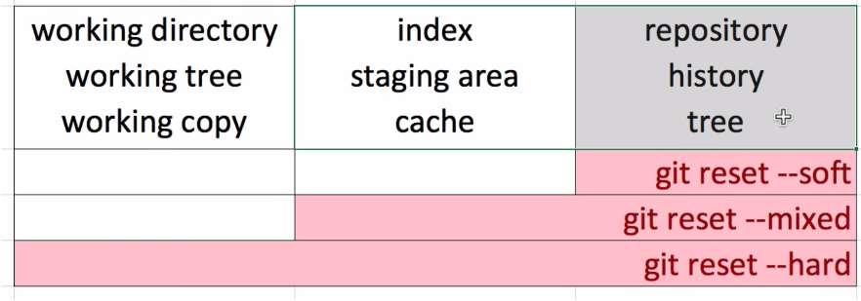
원경 저장소
git init --bare ==저장소 만들어주기
git remote add origin /c/User/user/Documents/remote
git remote remove origin

git branch -D exp=강제로 branch 지우기

리셋
gi reset --hard 소스에드레스
git reset --hard ORIG_HEAD==전의 커밋된 상태로 되돌아기기

